상품제안서
라라퓨어 밤부 세안용 부드러운 타올 수건 여행용 세트 휴대용 선물11호 | 상품코드: F27511

 |  |  |  |  |  |  | 02-412-0044 | www.easy1.co.kr
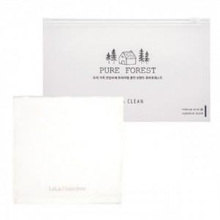

【상세/제작정보】 | 기본수량 미만 인쇄시 비용 추가. 자수 비용, 스티커 제작및 부착 비용, 파우치 인쇄 비용 별도 문의.

【인쇄/포장옵션】 | 실크, 자수, 스티커 / 포장불가능

【공급단가】 | 수량 | 100~ | 300~ | 500~ | 1,000~ | 3,000~
*VAT별도 | 단가 | 6,240원 | 6,130원 | 5,970원 | 5,870원 | 5,720원

【상품 URL】 | https://easy1.co.kr:443/src/goods_detail.php?gdno=27511

